Накладная-№3
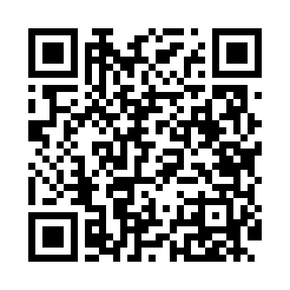
Номер товарно-транспортной накладной: |  |  | Торговый представитель: Amriyev Muhammad
Поставщик: Toshkent falcon fly 2 |  |  | Телефон торгового представителя: +998972880505
Дата отгрузки: 21.12.2025 |  |  | Контрагент: Jaxongir aka restoran
Дата консигнации: |  |  | Адрес:
Доставщик: |  |  | Телефон:
Телефон доставщика:
Время заказа: 21.12.2025 17:00:20
№ | Штрих-код | Название товаров (работ,услуг) | Количество | Количество в кейсе | Цена | Сумма
 |  |  | 76 |  |  | 353.2
1 | 6980843560227 | Хлебница металлическая KD60-394A, Bread Baske t, 23×23 см DB-2-236 | 2 | 2 шт. | 2.90 | 5.80
2 | 2019444240512 | TS-GT-28-CK TESSERA GASTRO 28 CM DEEP PLATE T S-GT-28-CK | 6 | 1 коробка | 7.10 | 42.60
3 | 2014847823072 | TS-ZT-23-DZ TESSERA ZEST 23 CM FLAT PLATE TS- ZT-23-DZ | 14 | 1 коробка, 2 шт. | 4 | 56
4 | 7087738691185 | TS-ZT-27-DZ TESSERA ZEST 27 CM FLAT PLATE TS- ZT-27-DZ | 14 | 1 коробка, 2 шт. | 5 | 70
5 | 2019664313041 | TS-ZT-25-CK TESSERA ZEST 25 CM DEEP PLATE TS- ZT-25-CK | 6 | 1 коробка | 5.50 | 33
6 | 2017324856129 | TS-FL-23-CK TESSERA FLAVOR 23 CM DEEP PLATE T S-FL-23-CK | 6 | 1 коробка | 5.10 | 30.60
7 | 2018305081806 | TS-ZT-15-KS TESSERA ZEST 15 CM BOWL TS-ZT-15- KS | 10 | 10 шт. | 2.50 | 25
8 | 2016638144410 | TS-AR-34-DT TESSERA AREL 34 CM RECTANGULAR PL ATE 30 x 17,5 TS-AR-34-DT | 2 | 2 шт. | 8.50 | 17
9 | 2010008461787 | TS-AR-38-DT TESSERA AREL 38 CM RECTANGULAR PL ATE TS-AR-38-DT | 2 | 2 шт. | 10.10 | 20.20
10 | 2013016404210 | TS-AR-20-KR TESSERA AREL 20 CM SQUARE PLATE T S-AR-20-KR | 4 | 4 шт. | 2.90 | 11.60
11 | 2013844515058 | TS-AR-30-KR TESSERA AREL 30 CM SQUARE PLATE T S-AR-30-KR | 2 | 2 шт. | 8.10 | 16.20
12 | 2019988458442 | TS-ZT-29-OV TESSERA ZEST 29 CM OVAL PLATE TS- ZT-29-OV | 2 | 2 шт. | 7.20 | 14.40
13 | 8697828427250 | BNSMP013C00 BONE SEMPRE 013C CAY FN.180CC., 1 .Kalite KP-14200-1 | 6 | 1 коробка | 1.80 | 10.80
Итого: 353.2$|->UZS: 4,415,000.00

